改定履歴
バッチ一覧
案件名
サンプルバッチ一覧
更新者：
氏 名
作成者：
氏 名
更新日：
2008/09/26
作成日：
2008/06/27
Rev. | 改定内容 | 改定日 | 改定者
1
2
3
4
5
6
7
8
9
10
11
12
13
14
15

テストエビデンス（format）
テスト
エビデンス
案件名
toi1
No.：
ID：
シナリオID：
NO1～NO4
更新者：
作成者：
更新日：
作成日：
Confidential

エビデンス
シナリオ詳細No. | 1 | 詳細 | toi1単体テスト仕様書NO1参照

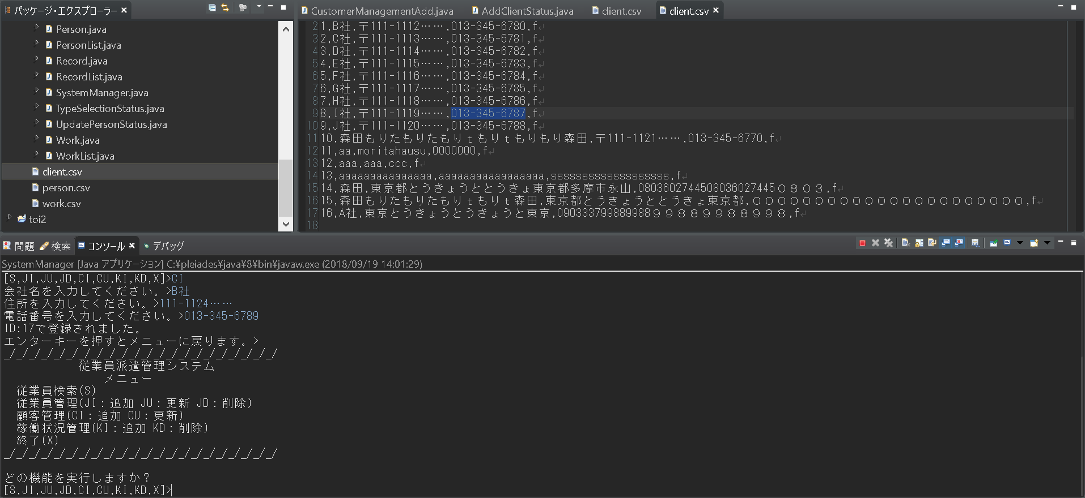
追加前

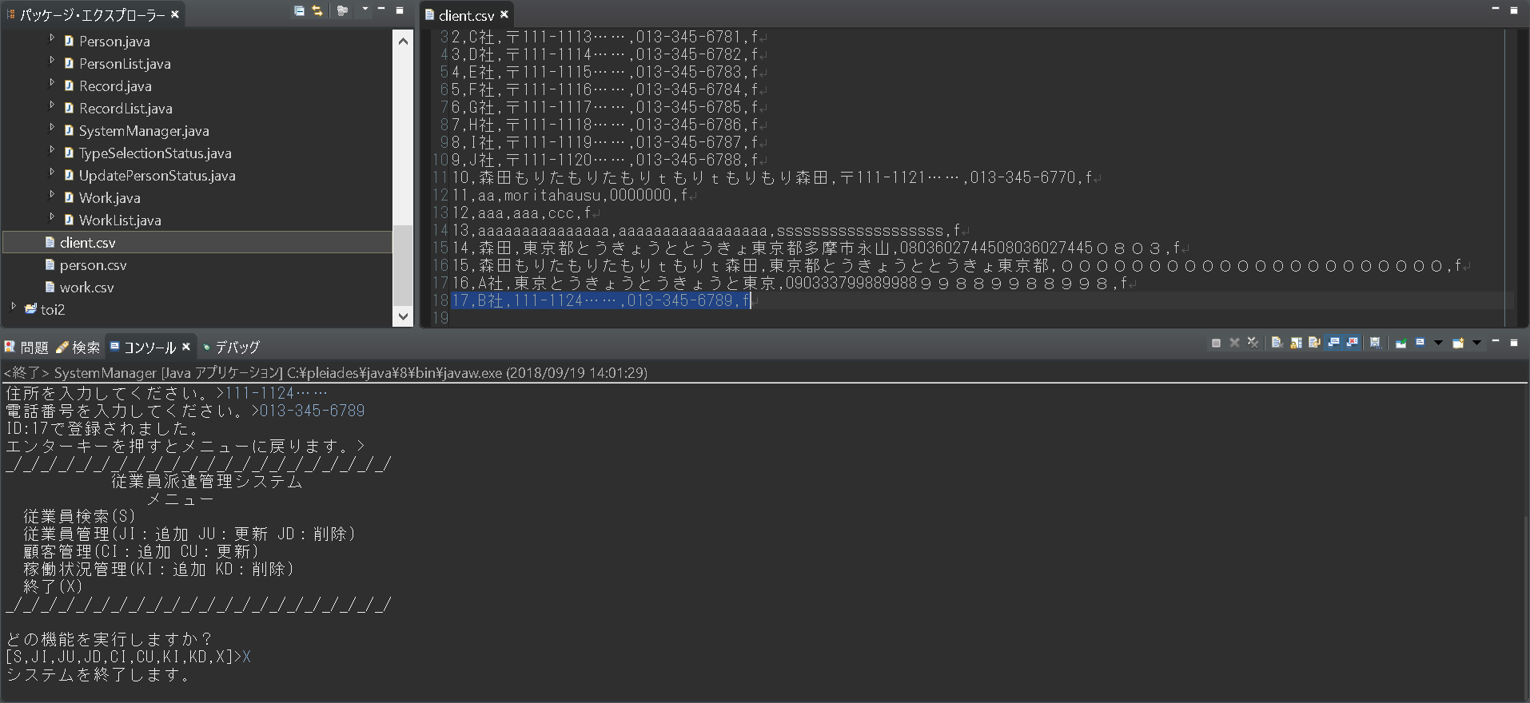
追加完了

シナリオ詳細No. | 2 | 詳細 | toi1単体テスト仕様書NO2参照

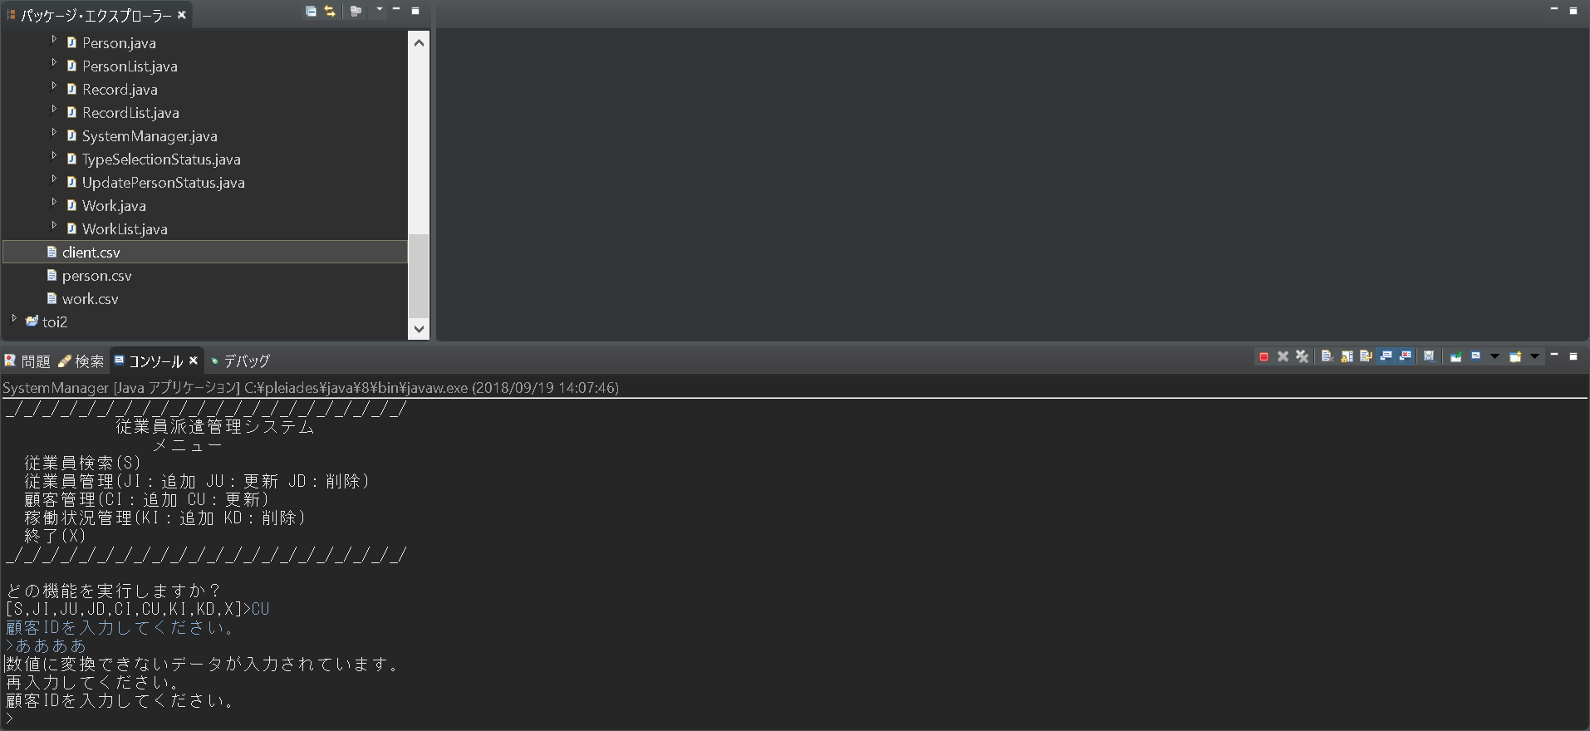

シナリオ詳細No. | 3 | 詳細 | toi1単体テスト仕様書NO3参照

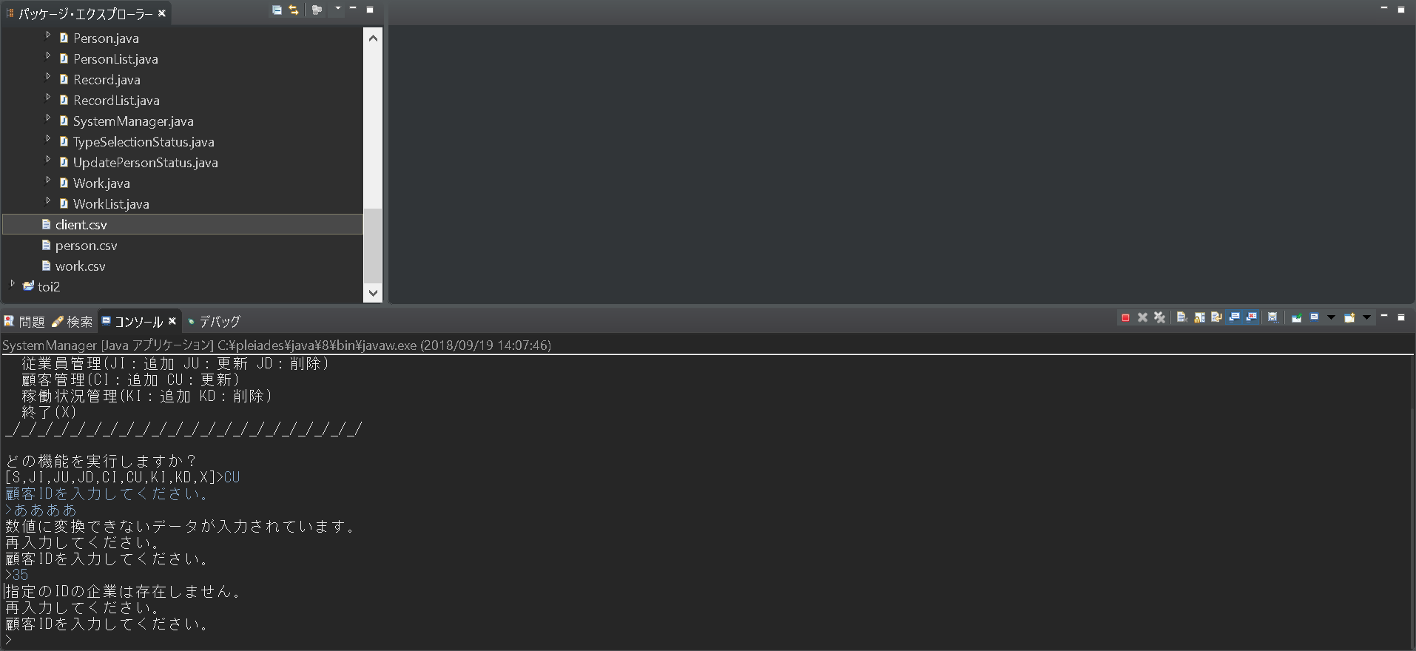

シナリオ詳細No. | 4 | 詳細 | toi1単体テスト仕様書NO4参照
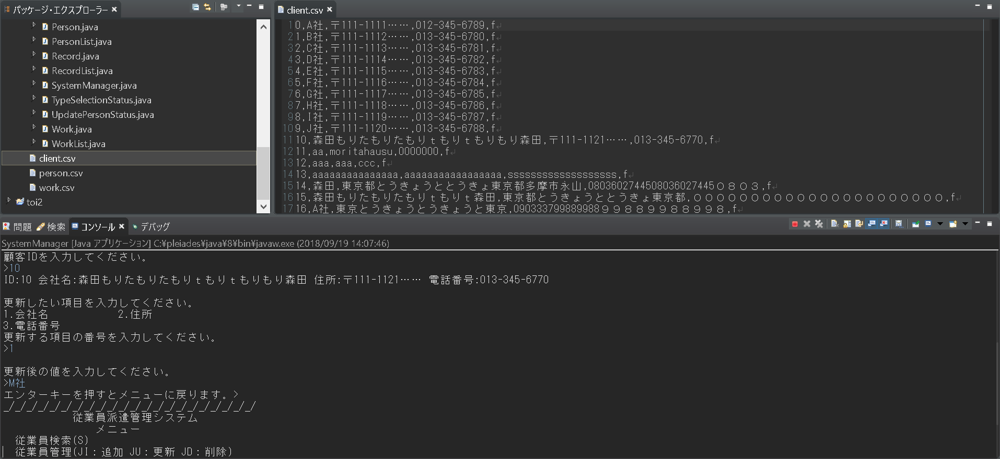
名前更新前

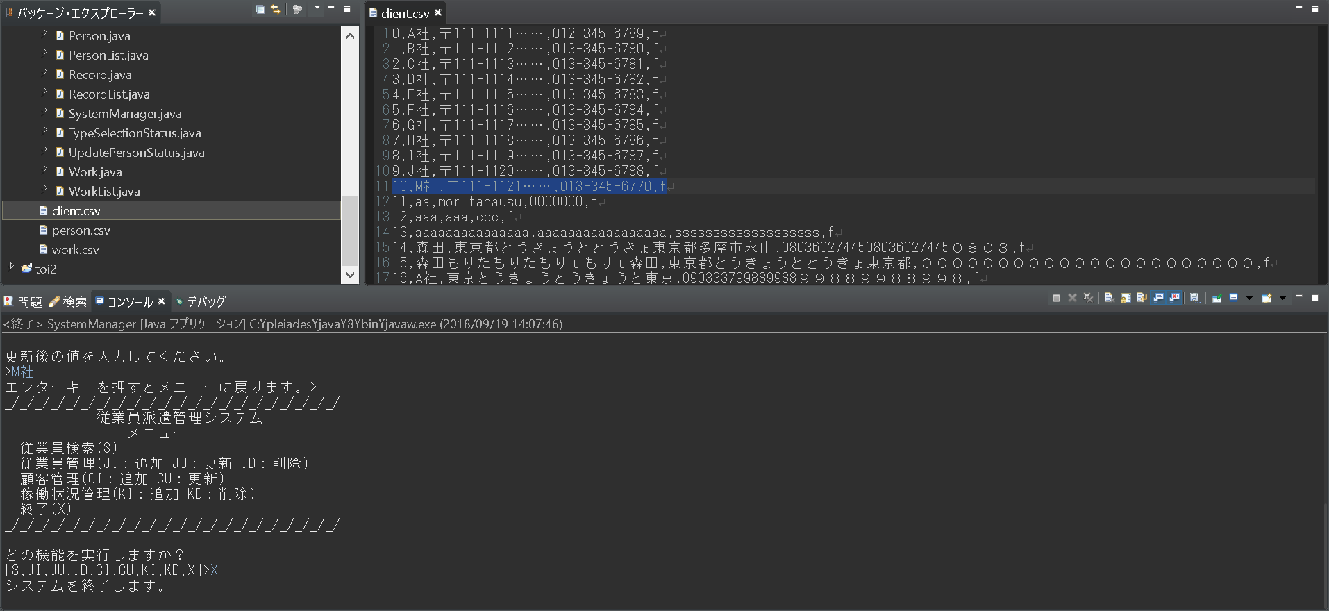
名前更新後

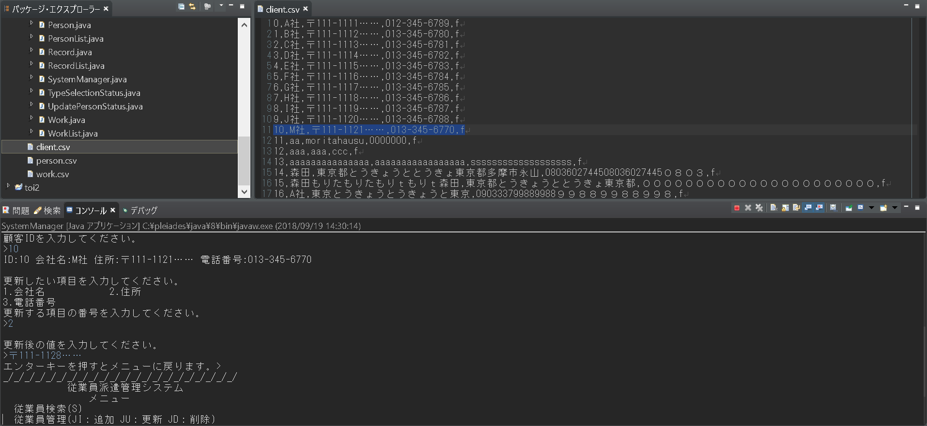
住所更新前

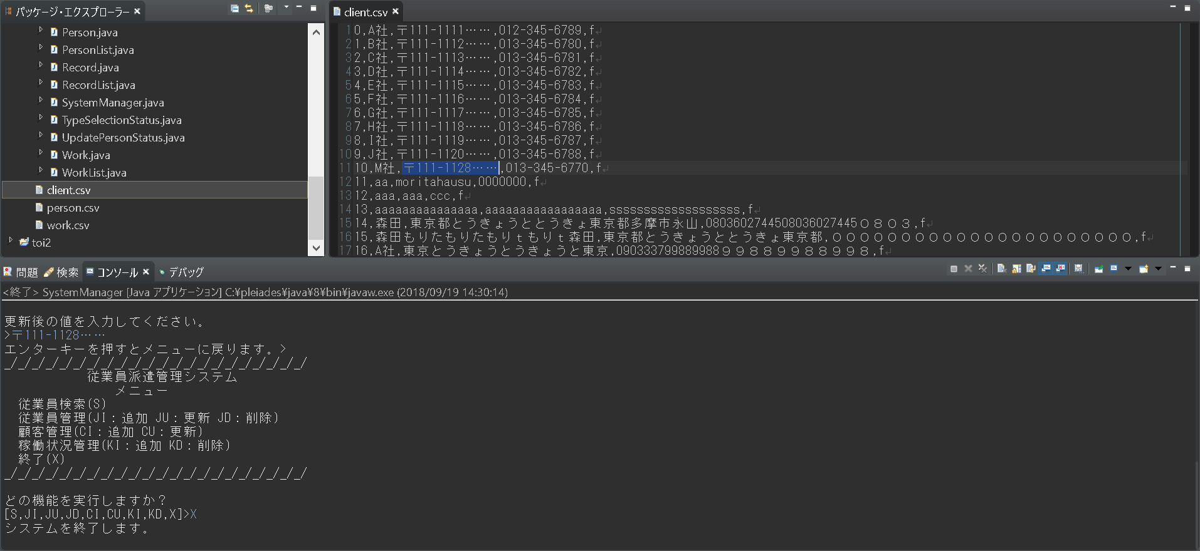
住所更新後

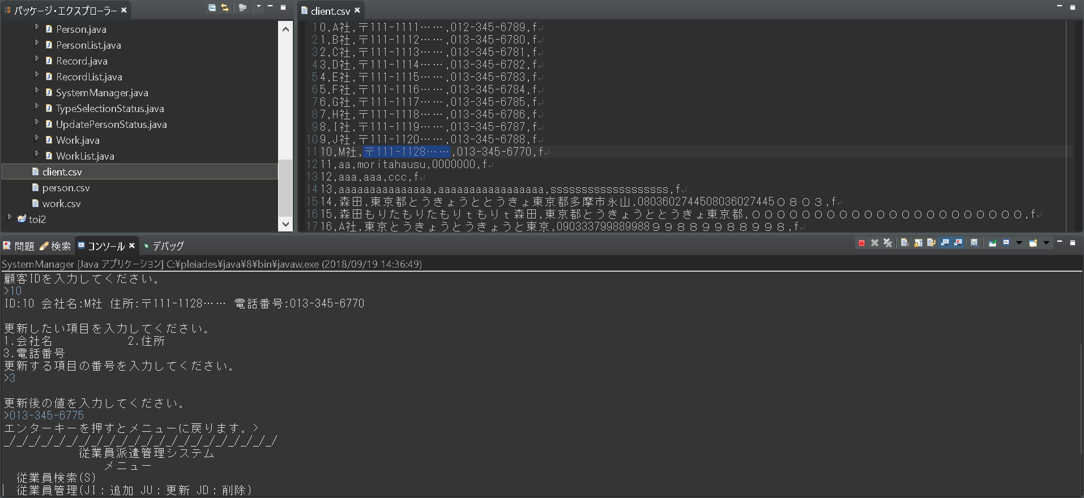
電話番号更新前

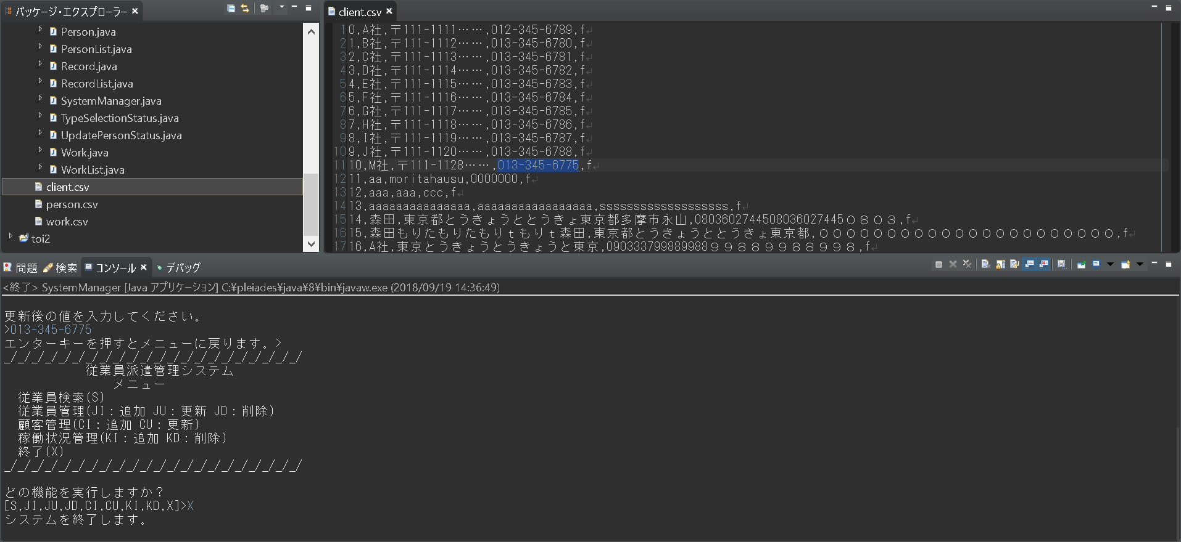
電話番号更新後

テストエビデンス（記入例）
テスト
エビデンス
案件名
サンプルエビデンス
No.：
ID：
シナリオID：
更新者：
氏 名
作成者：
氏 名
更新日：
2008/09/26
作成日：
2008/06/27
Confidential

エビデンス
シナリオ詳細No. |  |  | 1 | 詳細 | システムはトップ画面を表示する。

画面キャプチャをシナリオ詳細ごとに貼り付ける。
シナリオ詳細の項目分だ「シナリオ詳細」以下をコピーして、下に追加する。
当該するシナリオ詳細No.の結果が
画面では分からない場合（例：DBに保存等）は、
空欄部分に説明等を記述する。

シナリオ詳細No. |  |  | 2 | 詳細 | ユーザーはログインボタンをクリックする。

 | 【記入項目例】

 | 記入箇所 |  |  |  |  | 記入方法
No.：
ID：
シナリオID：
 |  |  |  |  |  |  | 左記の３項目については、
 |  |  |  |  |  |  | 各テスト仕様書に合わせて識別番号の記入欄を
 |  |  |  |  |  |  | カスタマイズすること。
 |  | シナリオ詳細No.

 |  | 詳細

